Feuil1
Document répertoriant les différents étapes du debug de la carte v1

Fonctionnalité | Description des tests | Fonctionnalité validé? | Descriptif des corrections à apporter
Téléversement d'un programme sur la carte | Téléversement d'un programme simple pour vérifier le fonctionnement de RX/TX, des boutons PROG et RST et de l'alimentation de l'ESP32 WROVER | Oui avec corrections | L'entrée IO0 de l'ESP32 n'était pas reliée, il faut rajouter une connection dans le schéma au niveau du bouton PROG ou sur la pin IO0 côté bornier. A noter que le téléversement automatique fonctionne (ce qui n'était pas le cas sur la carte de test)

Pilotage des alimentations 3v3 et 5v | Test du pilotage des alimentions (V+ et +5V/1 via le PCA9685) via l'activation des signaux POWER et POWER_SD | Oui avec des corrections | L'alimentation du PCA9685 est pilotée par le signal POWER qui lui-même est piloté par le PCA9685. Il est donc impossible de commander le signal POWER sans alimenter le PCA9685. Nous avons relié temporairement l'alimentation du PCA sur le 3v3

Test des leds | Test des leds à travers le PCA9685, les leds sont allumé à 100% à l'état LOW | Oui avec des corrections | Led rouge inversé

Test des leds | Pilotage des leds état HIGH et LOW, Shunt effectué sur OE (output enable) et le GND Utilisation de la fonction setPin | Oui

Test de la photorésistance | Mise en place de la photoresistance, la tension LDR à l'entrée du MCP3428 varie bien en fonction de la luminosité. Il reste à tester la lecture via le MCP3428, la tension délivré sur la pin LDR est comprise entre 0,1 et 1,23V. Reste à tester en extérieur | Oui

Test du pilotage des alimentations | Mise à 1 de la sortie relié sur POWER pour commander les transistors permettant de fournir du 3v3 et du 5v au circuit (hors carte SD) | Oui partiellement | 3v3 ok, reste à tester le 5v

Test du MCP3428 | Test du bus I2C et de la mesure de de la LDR (photoresistance) à travers le MCP3428 | Oui | Commentaire : Avec une résolution en 16 bit la plage de valeurs est comprise entre ~200 et ~20 000

Test du pilotage des alimentations | Test du 5v via le connecteur X1 et de son pilotage via le PCA9685 | Oui avec des corrections | R3 mal brasée Avec une résolution en 16 bits on mesure 5024 points pour une tension de 0,33v en entrée

Test de la caméra | Utilisation d"un code validé sur un ESP32 CAM afin de l'utiliser sur le PCB | Oui avec des corrections | La caméra n'est pas détectée, nous nous sommes rendu compte que la nappe de la caméra est inversée par rapport au connecteur, il faut donc reprendre le schéma car il est impossible d'apporter des corrections sur le PCB Test en standby : nous allons d'abord valider la caméra sur la carte de test. Après analyse il s'avère que le connecteur est inversé, Gilbert et Arnaud ont réussi à faire marcher la caméra. Le schéma a été mis à jour

Test de la SD CARD | Test du pilotage de l'alimentation de la SD CARD et d'un code pouvant créer un fichier texte et lire son contenu | Oui avec des corrections | Le pilotage de l'alimentation est bon (on retrouve bien 3v3 sur V+_SD), les pins de data, cmd, rst correspondent bien avec un ESP32 CAM. Il manquait les resistances de pull up sur les pins data et cmd. Sujet à approfondir au prochain cours

Test de la SD CARD 2 | Test du pilotage de l'alimentation de la SD CARD et d'un code pouvant créer un fichier texte et lire son contenu | Oui avec des corrections | Test avec un ESP Heltech Lora 32. Le câblage du support de SD était inversé. Les corrections ont été apporté sur le schéma

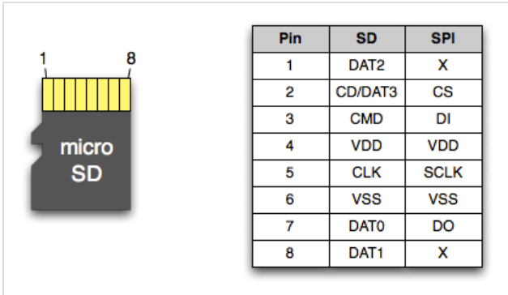

Carte V2

Téléversement d'un programme sur la carte | Charger un programme simple | Oui

Pilotage des alimentations 3v3 et 5v | Activation des PWM du PCA9685 | Non | J'ai shunté le transistor Q1 sur une carte et Q6 sur la seconde afin d'avoir les bonnes alimentations sur les périphériques. Les signaux power et power_sd sont correctes, pourtant il y a une chute de tension sur V+ (1.8V au lieu de 3V3)

Test des leds | Faire clignoter les leds | Oui

Test de la photorésistance | Mesure sur le MCP3428 la valeur de la tenion fourni par la LDR | Oui

Test de la caméra | Caméra ok sur une des deux cartes (ou le transistor Q1 à été shunté) | Oui

Test de la SD CARD | Sd Card ok sur la carte ou Q6 à été shunté | Oui

